Résultats
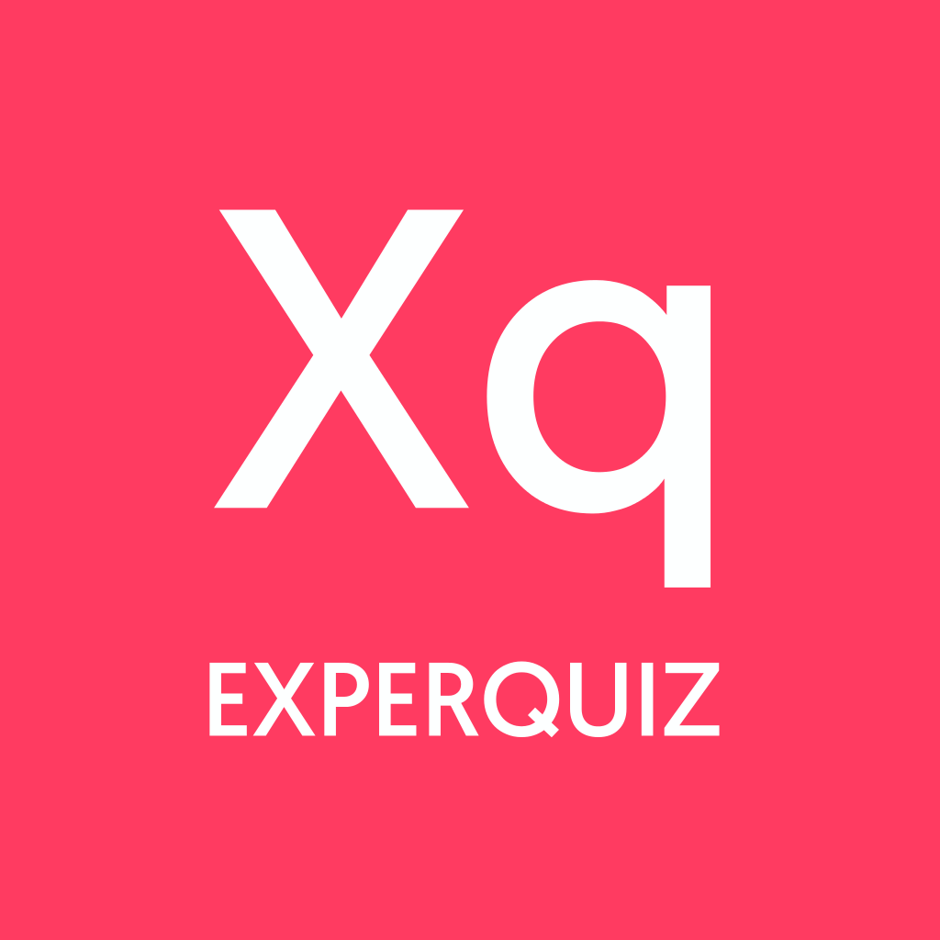 | Résultats des évaluations par utilisateur

 | Évaluations | 150

Utilisateurs
 | Base | Questionnaire | Nom | Prénom | Date de démarrage | Date de fin | Durée (min) | Score Total | Score | Succès % | Total/20 | Certification | Statut | Utilisateur id | Entreprise | Département | Fonction/Poste
 | Chap4-La lumière | Chap4 -QCM4 |  | Paul | 07-12-2020 13:10 | 22-12-2020 13:10 | 1.62 | 80 | 70 | 88% | 17.5 | oui | OK | 6.3642396587E+15 | 2-03
 | Chap4-La lumière | Chap4 - QCM4 | W | Quitterie | 07-12-2020 08:08 | 22-12-2020 08:08 | 7.12 | 90 | 70 | 78% | 15.6 | non | OK | 4.5074946615E+15 | 2-03
 | Chap4-La lumière | Chap4 - QCM4 | V | Eva | 07-12-2020 00:32 | 22-12-2020 00:32 | 3.23 | 90 | 80 | 89% | 17.8 | oui | OK | 5.4184304821E+15 | 2-03
 | Chap4-La lumière | Chap4-QCM4 |  | Antone | 07-12-2020 00:10 | 22-12-2020 00:10 | 14.03 | 80 | 70 | 88% | 17.5 | oui | OK | 5.3361948104E+15 | 2-03
 | Chap4-La lumière | Chap4 -QCM4 |  | Sylvain | 06-12-2020 22:07 | 21-12-2020 22:07 | 14.35 | 80 | 60 | 75% | 15.0 | non | OK | 4.6173537509E+15 | 2-03
 | Chap4-La lumière | Chap4-QCM4 |  | Ella | 06-12-2020 21:10 | 21-12-2020 21:10 | 19.53 | 80 | 80 | 100% | 20.0 | oui | OK | 5.0148952863E+15 | 2-03
 | Chap4-La lumière | Chap4-QCM4 |  | Atin | 06-12-2020 20:44 | 21-12-2020 20:44 | 8.53 | 80 | 80 | 100% | 20.0 | oui | OK | 4.9918476865E+15 | 2-03
 | Chap4-La lumière | Chap4 - QCM4 | D | Enzo | 06-12-2020 20:10 | 21-12-2020 20:10 | 5.42 | 90 | 80 | 89% | 17.8 | oui | OK | 6.0302872952E+15 | 2-03
 | Chap4-La lumière | Chap4-QCM4 |  | Ange-Martine | 06-12-2020 20:00 | 21-12-2020 20:00 | 47.4 | 80 | 60 | 75% | 15.0 | non | OK | 5.9271460715E+15 | 2-03
 | Chap4-La lumière | Chap4-QCM4 |  | Lilimay | 06-12-2020 19:10 | 21-12-2020 19:10 | 8.45 | 80 | 70 | 88% | 17.5 | oui | OK | 4.8820584909E+15 | 2-03
 | Chap4-La lumière | Chap4-QCM4 |  | Gustavo | 06-12-2020 17:55 | 21-12-2020 17:55 | 20.87 | 80 | 80 | 100% | 20.0 | oui | OK | 5.1365522147E+15 | 2-03
 | Chap4-La lumière | Chap4 -QCM4 |  | Samuel | 06-12-2020 17:05 | 21-12-2020 17:05 | 24.53 | 80 | 70 | 88% | 17.5 | oui | OK | 5.5277631696E+15 | 2-03
 | Chap4-La lumière | Chap4 -QCM4 |  | Lisa | 06-12-2020 14:49 | 21-12-2020 14:49 | 34.93 | 80 | 60 | 75% | 15.0 | non | OK | 6.4368727902E+15 | 2-03
 | Chap4-La lumière | Chap4 - QCM4 | Kot | Marianne | 06-12-2020 14:46 | 21-12-2020 14:46 | 25.4 | 90 | 90 | 100% | 20.0 | oui | OK | 6.3743041764E+15 | 2-03
 | Chap4-La lumière | Chap4-QCM4 |  | Lily | 06-12-2020 14:44 | 21-12-2020 14:44 | 5.2 | 80 | 70 | 88% | 17.5 | oui | OK | 4.5376619749E+15 | 2-03
 | Chap4-La lumière | Chap4 - QCM4 | M | Malo | 06-12-2020 14:11 | 21-12-2020 14:11 | 125.68 | 90 | 90 | 100% | 20.0 | oui | OK | 5.8666762874E+15 | 2-03
 | Chap4-La lumière | Chap4 - QCM4 | Vogli | Ari | 06-12-2020 13:47 | 21-12-2020 13:47 | 14.63 | 90 | 70 | 78% | 15.6 | non | OK | 4.9632668539E+15 | 2-03
 | Chap4-La lumière | Chap4 -QCM4 | Bibow | Liselotte | 06-12-2020 13:18 | 21-12-2020 13:18 | 21.02 | 80 | 80 | 100% | 20.0 | oui | OK | 5.9458386752E+15 | 2-03
 | Chap4-La lumière | Chap4-QCM4 |  | Dounia | 06-12-2020 12:30 | 21-12-2020 12:30 | 11.03 | 80 | 60 | 75% | 15.0 | non | OK | 4.7186138796E+15 | 2-03
 | Chap4-La lumière | Chap4 -QCM4 |  | Marouane | 06-12-2020 12:16 | 21-12-2020 12:16 | 7.42 | 80 | 70 | 88% | 17.5 | oui | OK | 6.1233086029E+15
 | Chap4-La lumière | Chap4 - QCM4 | R | Enzo | 06-12-2020 12:14 | 21-12-2020 12:14 | 19.5 | 90 | 70 | 78% | 15.6 | non | OK | 5.0000888563E+15 | 2-03
 | Chap4-La lumière | Chap4-QCM4 |  | Alexa | 06-12-2020 11:50 | 21-12-2020 11:50 | 11.38 | 80 | 70 | 88% | 17.5 | oui | OK | 6.6127259312E+15 | 2-03
 | Chap4-La lumière | Chap4 - QCM4 | V | Clémence | 06-12-2020 11:03 | 21-12-2020 11:03 | 27.53 | 90 | 80 | 89% | 17.8 | oui | OK | 5.4238001643E+15 | 2-03
 | Chap4-La lumière | Chap4 -QCM4 |  | Matteo | 05-12-2020 21:22 | 20-12-2020 21:22 | 7.67 | 80 | 70 | 88% | 17.5 | oui | OK | 6.7494477593E+15 | 2-03
 | Chap4-La lumière | Chap4-QCM4 |  | Edouard | 05-12-2020 18:50 | 20-12-2020 18:50 | 83.6 | 80 | 80 | 100% | 20.0 | oui | OK | 6.0307425618E+15 | 2-03
 | Chap4-La lumière | Chap4 -QCM4 | Azerty | Chloé | 05-12-2020 15:25 | 20-12-2020 15:25 | 29.87 | 80 | 80 | 100% | 20.0 | oui | OK | 6.6516564207E+15 | 2-03
 | Chap4-La lumière | Chap4 -QCM4 |  | Oscar | 05-12-2020 14:27 | 20-12-2020 14:27 | 20.47 | 80 | 80 | 100% | 20.0 | oui | OK | 5.8379037311E+15 | 2-03
 | Chap4-La lumière | Chap4 - QCM4 | V | Tristan | 05-12-2020 14:10 | 20-12-2020 14:10 | 2850.37 | 90 | 80 | 89% | 17.8 | oui | OK | 6.3346182088E+15 | 2-03
 | Chap4-La lumière | Chap4-QCM4 |  | Lili-Rose | 05-12-2020 11:33 | 20-12-2020 11:33 | 1814.65 | 80 | 70 | 88% | 17.5 | oui | OK | 6.6063181084E+15 | 2-03
 | Chap4-La lumière | Chap4 - QCM4 | Jayet | Marine | 05-12-2020 10:29 | 20-12-2020 10:29 | 22.53 | 90 | 80 | 89% | 17.8 | oui | OK | 5.1307739066E+15 | 2-03
 | Chap4-La lumière | Chap4 - QCM4 | Lemperiere | Constance | 05-12-2020 10:03 | 20-12-2020 10:03 | 11.3 | 90 | 80 | 89% | 17.8 | oui | OK | 4.9257065994E+15
 | Chap4-La lumière | Chap4 - QCM4 | S | Adrien | 05-12-2020 09:06 | 20-12-2020 09:06 | 17.83 | 90 | 90 | 100% | 20.0 | oui | OK | 5.7864085832E+15 | 2-03

